2.Pivot vc
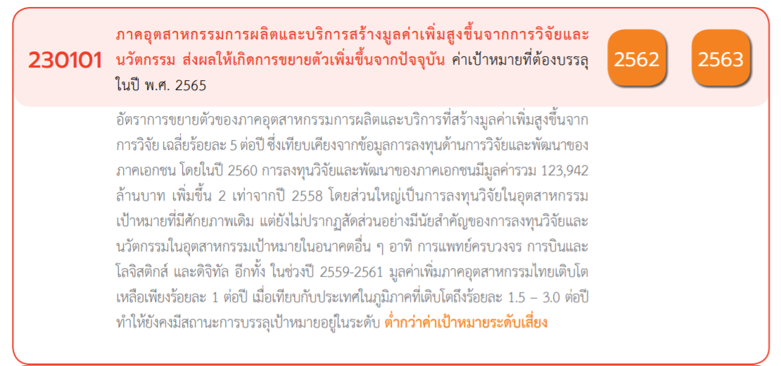
นับจำนวน ของ โครงการ | ป้ายชื่อคอลัมน์
ป้ายชื่อแถว | 2561 | 2562 | 2563 | 2564 | 2565 | 2566 | (ว่าง) | ผลรวมทั้งหมด
230101V01 | 7 | 2 | 11 | 16 | 98 | 2 |  | 136
230101F0101 | 5 | 2 | 10 | 6 | 72 | 1 |  | 96
230101F0102 | 2 |  |  | 4 | 7 | 1 |  | 14
230101F0103 |  |  | 1 | 5 | 16 |  |  | 22
230101F0104 |  |  |  | 1 | 3 |  |  | 4
230101V02 | 1 | 1 | 5 | 8 | 30 |  |  | 45
230101F0201 |  |  |  | 2 | 6 |  |  | 8
230101F0202 |  | 1 | 2 | 1 | 11 |  |  | 15
230101F0203 |  |  | 1 | 3 | 4 |  |  | 8
230101F0204 | 1 |  | 2 | 2 | 9 |  |  | 14
230101V03 |  |  | 2 | 7 | 18 | 1 |  | 28
230101F0301 |  |  | 1 | 4 | 10 |  |  | 15
230101F0302 |  |  | 1 | 3 | 6 | 1 |  | 11
230101F0303 |  |  |  |  | 1 |  |  | 1
230101F0304 |  |  |  |  | 1 |  |  | 1
230101V04 |  |  |  | 1 | 16 | 1 |  | 18
230101F0401 |  |  |  | 1 | 2 |  |  | 3
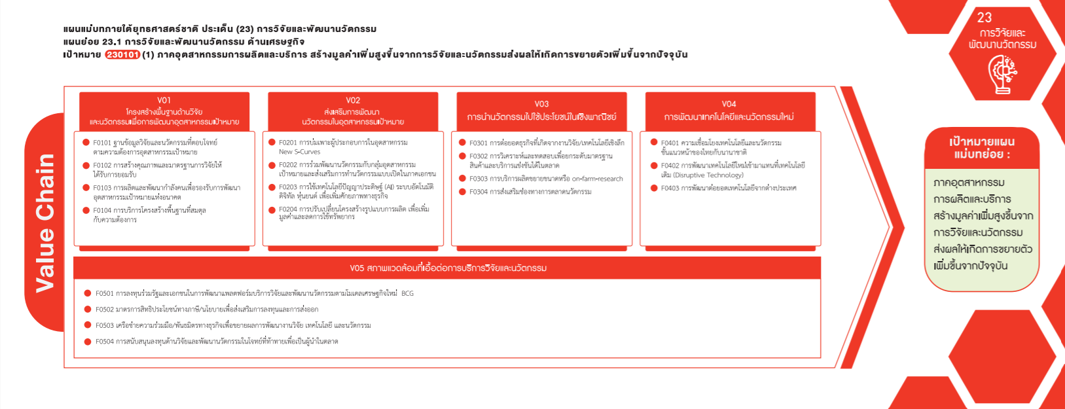
230101F0402 |  |  |  |  | 12 | 1 |  | 13
230101F0403 |  |  |  |  | 2 |  |  | 2
230101V05 |  |  |  | 1 | 4 | 1 |  | 6
230101F0501 |  |  |  | 1 |  | 1 |  | 2
230101F0502 |  |  |  |  | 1 |  |  | 1
230101F0503 |  |  |  |  | 2 |  |  | 2
230101F0504 |  |  |  |  | 1 |  |  | 1
(รวม 136 โครงการ)
(รวม 45 โครงการ)
(รวม 18 โครงการ)
(รวม 6 โครงการ)
ผลรวมทั้งหมด | 8 | 3 | 18 | 33 | 166 | 5 |  | 233

(96)
(8)
(15)
(3)
(15)
(11)
(13)
(14)
(8)
(1)
(1)
(2)
(22)
(4)
(14)

(2)
(1)
(2)

(1)

